CONSTRUCCION
ESCOTE :
COLLARETA ALTO DE 3/4" C/RECUBIERTO 406 2 AG. SEP. DE 1/8" 1DOBLES , PESTAÑA EXTERIOR DE 1/16" INTERIOR CERO
ACABADO LIMPIO
HOJA DE CONSTRUCCION |  |  |  |  |  |  |  | 1UXT31

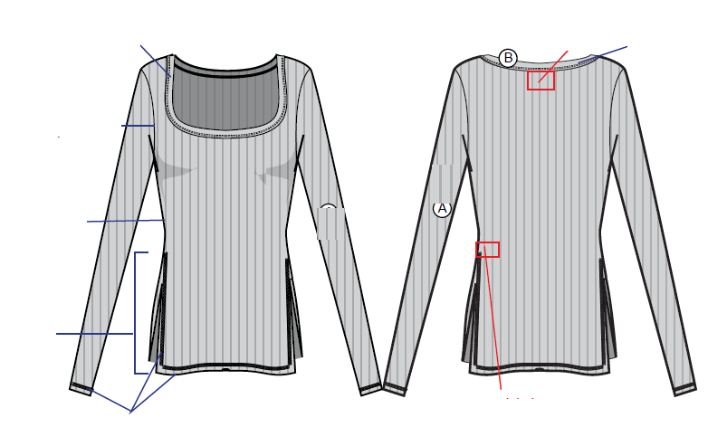
PEGADO DE ETIQUETA DE MARCA C/RECTA .

SISA :
REMALLE 514 DE 3/16"

COSTADO :
REMALLE 514 DE 3/16"
HASTA DONDE MARQUE PIQUETE

VENTS :
-HACER PINZA EN ABERTURA C/RECTA 301
-ORILLAR C/REMALLE 514 A 3/16"
-ASENTAR C/RECUBIERTO 605 3AG. SEP. DE 1/4" ALTO DE 5/8"
BASTA ABIERTA FALDON :
BASTA DE 5/8" C/RECUBIERTO 605 3 AG SEP. DE 1/4".
BASTA MANGA ABIERTO :
BASTA DE 5/8" C/RECUBIERTO 605 3 AG SEP. DE 1/4".
-ATRAQUE C/RECTA 301, A LO ALTO DE BASTA DE 1/8" TUMBADO HACIA LA ESPALDA
INSERTAR ETIQUETA DE CUIDADO.

TIPO MAQUINA |  | PPP
RECTA |  | 12
REMALLE |  | 12
RECUBIERTO |  | 12
TAPETERA |  | 12
DETALLE DE AVIOS
AVIOS DE COSTURA |  |  |  |  |  | AVIOS DE EMPAQUE
ITEM | DESCRIPCION DE AVÍO |  | CONSUMO | UND.MED | PRECIO | ITEM | DESCRIPCION DE AVÍO |  | CONSUMO | UNID-MED. | PRECIO
1 | HILO 1 COSTURA 40/2(LOCAL) |  | 80.00 | MTS |  | 11 | HANG TAG MARCA100085585AO-FROM SOKOL |  | 1 | UND
2 | HILO 2 TEXTURIZADO |  | 100.00 | UND |  | 12 | BOLSA INVIDUAL CON WARNING |  | 1 | UND
4 | ETQIUETA DE INSTRUCCIONES "SAGE-MAIN-1 " |  | 1 | UND |  | 13 | ROTULO DE CAJA |  | 1 | UND
5 | ETIQUETA TEJIDA "SAGE-CARE -1 |  | 1 | UND |  | 14 | STICKER DE BOLSA INDIVIDUAL UPC |  | 1 | UND
 |  |  |  |  |  | 15 | STICKER DE PRECIO UPC |  | 1 | UND
 |  |  |  |  |  | 16 | CAJA CARTON DOBLE CORRUGADO SALDOS |  | 0.333 | UND
7 |  |  |  |  |  | 17 | PLATAFORMA |  | 0.666 | UND
8 |  |  |  |  |  | 18 | CINTA DE EMBALAJE |  | 2 | UND
9 |  |  |  |  |  | 19 | CINTA SCOCHT TRANSPARENTE DE 3/4" |  | 0.9 | MTS
10 |  |  |  |  |  | 20

